Screen Layout
Screen layout

Mã màn hình |  | SCR_DS_ADD_EDIT |  | Tên màn hình | Thêm mới tài sản |  |  | Pop up thêm mới loại thiết bị

R
I
B
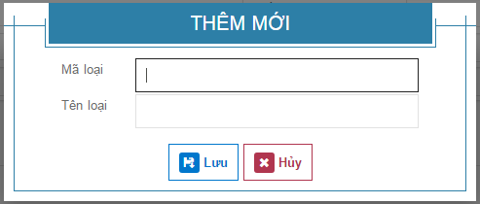
L
 | LT | Các tiêu đề | Vùng kết quả |  | Control nhập dữ liệu | Button | Label

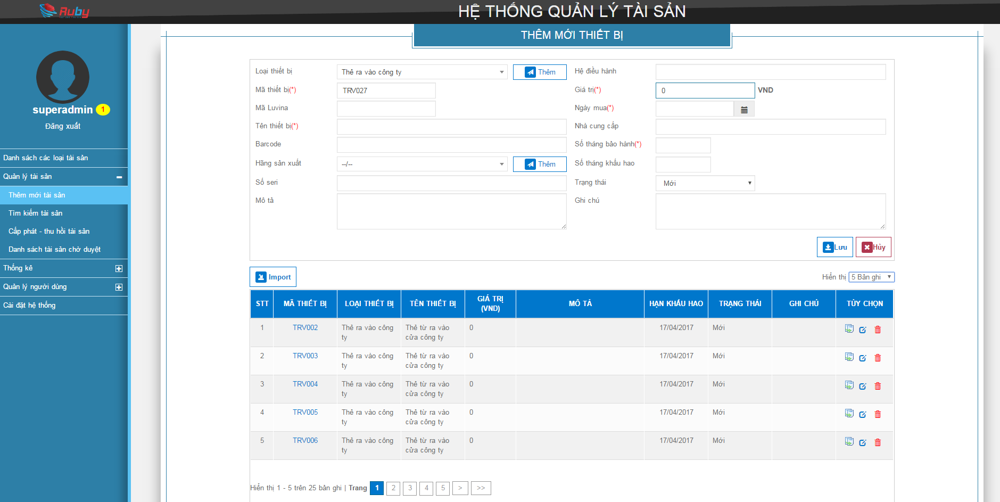

LT1

L01
I01
L02
I02
L03
I03
B01
I04
L04
L05
I05
L06
I06
L07
I07
L08
I08
 |  |  |  |  |  |  |  |  | Pop up thêm mới hãng sản xuất
L09
I09
L10
I10
L11
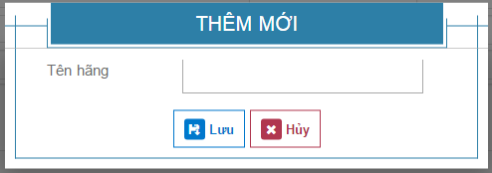

L12
I11
B02
L13
I12
L14
L15
I13
L16
I14
L17
L18
I16
I15

B03
B04

B10

 |  |  |  |  |  |  |  |  | Pop up cấp phát tài sản
B05
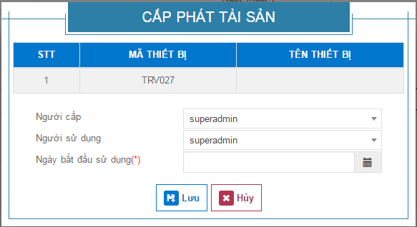
LT2
R01
R02
R03
R04
R05
R06
R07
R08
R09
B06
L17

B07

L19
I17
L20
I18
L21
I19

B08
B09

